รายการที่ 4
ร้อยละของช่องทางการชำระเงินที่กลุ่มผู้ประกอบการ SMEs ใช้งาน ปี 2560 |  |  | ภาพที่ 4 ร้อยละของช่องทางการชำระเงินที่กลุ่มผู้ประกอบการ SMEs ใช้งาน ปี 2560
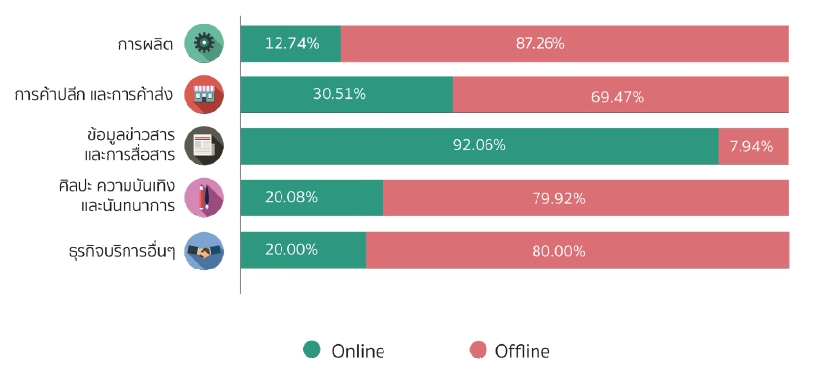
ประเภทอุตสาหกรรม | ปี 2560
 | ออนไลน์ | ออฟไลน์
การผลิต | 12.74 | 87.26
การค้าปลีกและการค้าส่ง | 30.51 | 69.47
ข้อมูลข่าวสารและสื่อสาร | 92.06 | 7.94
ศิลปะ ความบันเทิง และนันทนาการ | 20.08 | 79.92
ธุรกิจบริการอื่น ๆ | 20.00 | 80.00

หมายเหตุ
การชำระเงินผ่านทาง online
• ชำระเงินผ่านบัตรเครดิต/เดบิต (payment Gateway : Debit and Credit cards) เช่น 2C2P, Paysbuy, Omise และเพย์เมนท์เกตเวย์ของธนาคารต่าง ๆ เป็นต้น • ชำระเงินผ่านระบบชำระเงินต่างประเทศ เช่น Paypal, Alipay เป็นต้น • ชำระเงินผ่านระบบ e-banking (Intetnet Banking, Mobile Banking) • ชำระเงินผ่านระบบ Mobile Payment หรือตัวแทน (Third Party) เช่น m-Pay, True Money, Airpay, Linepay เป็นต้น

การชำระเงินผ่านทาง offline
• ชำระเงินผ่านตู้ ATM • ชำระเงินผ่านเคาน์เตอร์ธนาคาร หรือเครื่องรับฝากเงิน • ชำระเงินปลายทางกับพนักงานโดยตรง • ชำระเงินผ่านผู้ให้บริการเคาน์เตอร์รับชำระเงิน เช่น 7-11 family Mart, Tesco Lotus, Big C เป็นต้น • โอนเงินผ่านทางไปรษณีย์

